GUI_Android
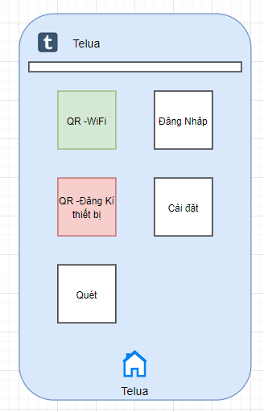

GUI_IPhone
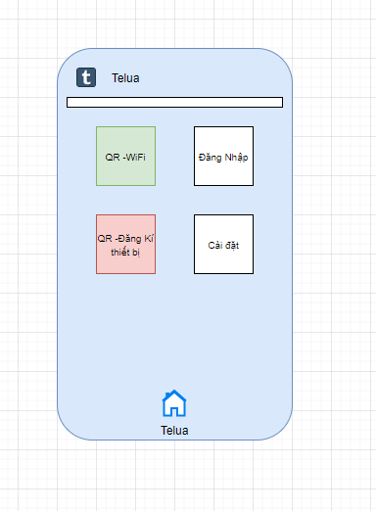

QR-WiFi
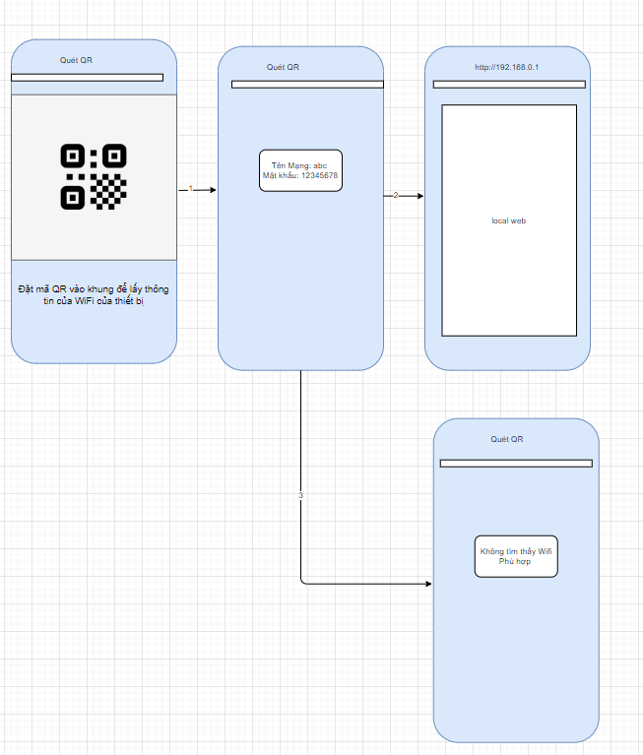

1 Không cần sử dụng Restful APIS
2 Sau khi quét QR xong sẽ thử kết nối WiFi xong và tải 192.168.0.1

Ghi chú: Không cần lưu thông tin Wifi and mật khẩu vô setting

QR-Register_device
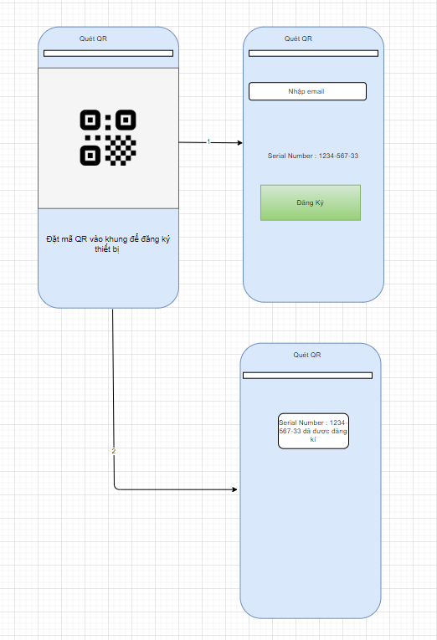

1 Sau khi quét QR sẽ lấy được serial number
2. Kiểm nếu thiết bị trạng thái thiết bị
3 Đăng ký thiết bị nếu thiết bị chưa đăng ký

Ghi chú: Nếu returnCode = 1 là thành công, Các trường hợp khác nội dung returnCodeName lên thông báo
 | Thông báo nếu thiết bị không thể kết nối internet

Testing
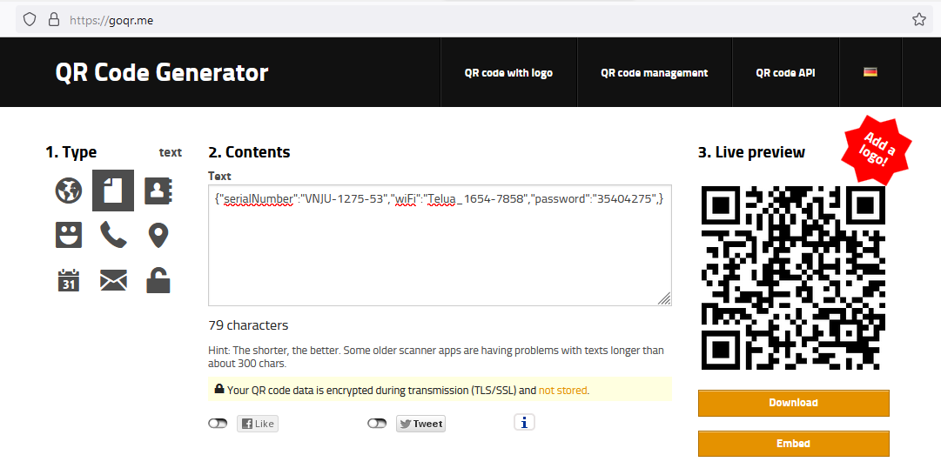
1/ Truy cập https://goqr.me/ để tao QR code
2/ Mở file qr/dataset.txt để lấy serial number

